BILL
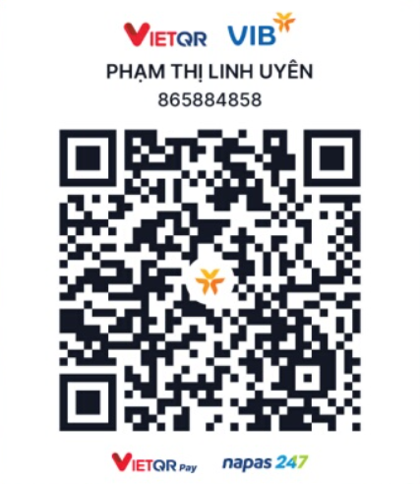
HOÁ ĐƠN (MealFitVN) |  |  |  |  |  | Thông tin thanh toán
Mã đơn | DH0053 |  | Tên KH (tuỳ chọn) |  |  | Ngân hàng quốc tế VIB
Khách theo đơn | Bé Huyền (An Phú Q2) |  | Ngày | 07/04/2026 |  | Tên người nhận: Phạm Thị Linh Uyên
NV giới thiệu | Hằng |  | Trạng thái đơn | Chưa thanh toán |  | Số tài khoản: 865884858
SĐT |  |  | Tiền hàng | 219,000 |  | Mã QR thanh toán
TT thanh toán | Chưa thanh toán |  |  | 0
TT giao hàng | Chưa giao hàng |  | Tổng tiền sau giảm | 219,000
Shipper |  |  | Phí ship (ước tính)
Đã thanh toán | 0 |  | Tổng thanh toán | 219,000
Địa chỉ | An Phú

Món | Trọng lượng | SL | Đơn giá | Thành tiền | Ghi chú (nếu có)
Combo giữ dáng. | Combo | 1 | 219,000 | 219,000

